百濟美工作業現況vs開發自動化評估對比（单页）
百濟美工作業現況vs開發自動化評估對比（单页）
分類 | 步驟 | 動作明細 | 问 | 難易等级 | 錯誤風險 | 預估时间 | 廠商開發評估 |  |  | 備註
 |  |  |  |  |  |  | 可實現功能 | 自動程度 | 應用後預估時間
內容頁 | 1 | 将客户来档导入作业软件中 需求：识别单个页面使用的语言数量，可以选择一个页面使用哪几个语言 | 会不会有导入4种语言而要选择其中的两个语言，或者只会是导入几种语言，这个页面就会使用导入的几种语言？ | D | 低 | 5 | 有可能 |  |  | 要根据客户来档文件具体分析，受限于大模型对文件上下文长度的限制
 | 2 | 根据客户提供样品计算页面尺寸，并确认是否为缠绕标签 需求：根据尺寸库与语言数量，识别此样品尺寸适合的页面尺寸及模板，并计算出粘胶区域及除胶区域 | 请提供规则 | B | 高 | 20 | Y | 100% |  | 要有明确规则
 | 3 | 识别变量标识 需求：根据数据库能够识别变量标识 例：Venetoclax film-coated tablets, DDD mg | 请提供规则 | D | 低 | 5 | Y | 100%
 | 4 | 添加二维码 需求：当变量标识中有Kit No.:/Med Id:时，在页面右边空白区域添加二维码（优先为右上角） | 条码类型是什么？条码内容是什么？ | D | 低 | 5 | Y | 70% |  | 采用视觉识别工作量太大，建议设定默认位置，但可调整
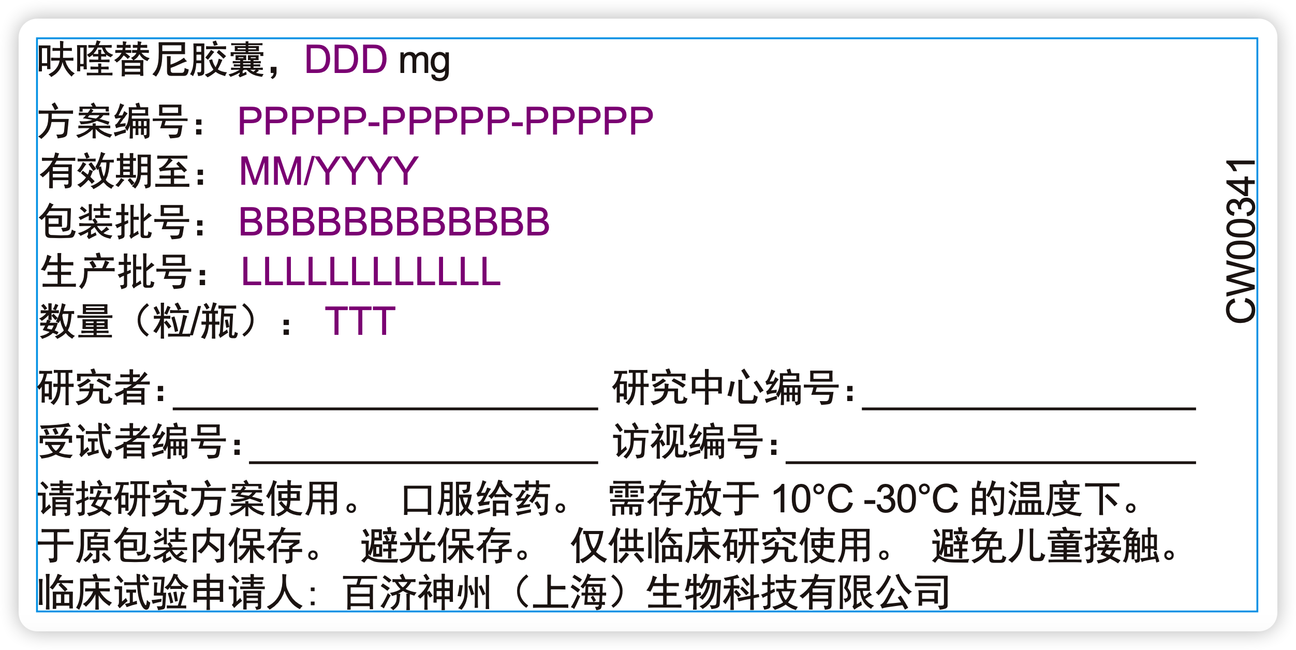
 | 5 | 为变量标识增加号码（单页标的变量标识略不同于书册标，第三部分内容中的变量需移动至第一部分） 需求：号码大小最小为6pt，字体最小为5.5pt（增加选项可以更改字体大小），颜色为紫色，油墨命名为penma | 电话沟通，没看懂 | D | 中 | 10 | Y | 70%
 | 6 | 为第二部分变量标识增加横线 | 这个同多页应该是相同的 | D | 低 | 5 | Y | 100%
 | 7 | 将变量标识进行排版 需求：根据选择的模板进行排版，增加默认值：左右模板为四行一列，上下模板为两行两列（以四个变量标识为例），增加选项可以选择排列方式。 | 单页样例如何对应的？ | D | 中 | 15 | Y | 85% |  | 需要提供模版
 | 8 | 将其他内容以客户需求进行排序 需求：第三部分使用区域文字工具或保持一整句话一段进行排列。当来档中同一个语言有不同国家时，需要将其进行合并。 | 当来档中同一个语言有不同国家时，如何合并，比如美国和英国，只视为一个？会不会出现，虽然语言相同，但内容会略有偏差？ | A | 高 | 120 | Y | 85 |  | 需要提供明确规则
 | 9 | 在页面右边空白区增加客户料号 | CW00341? | D | 低 | 5 | Y | 100
 | 10 | 根据页面大小确认字体大小。 需求：增加字体大小设置功能，能够一键调节与每页调节。 |  | B | 中 | 10 | Y | 80 |  | 同多页的要求一样
 | 11 | 根据语言使用不同的字体。 例：英文为Arial、中文为黑体 |  | D | 低 | 5 | Y | 100
 | 12 | 更改某一字体中的数字与英文为不同字体。 例：中文页面中中文为黑体，其他为Arial |  | C | 中 | 10 | Y | 80
 | 13 | 将特殊语言从右至左排序（特殊语言为特殊模板） 例：希伯来语、阿拉伯语 |  | B | 高 | 30 | Y | 100
 | 14 | 按客户需求进行特殊排版 例：泡罩标需要将稿件排成两个页面并头对头对齐 | 具体样例？ | A | 高 | 30 | Y | 70
 | 15 | 调整第三部分的字间距、行间距及字体。 需求：增加初始默认设置，并且每页可以手动调整 | 现有功能满足功能，应当没必要增加过多选项 | C | 低 | 10 | Y | 70 |  | 只针对第3部分？
 | 16 | 识别品名与公司名。 需求：建立数据库，根据寻找来档中关键词（mg、BGB、sponsor等）确认其是否为品名或公司名 | 同多页标签 | C | 中 | 5 | Y | 100 |  | 需要明确规则
 | 17 | 将品名与公司名放置于指定位置 | 应该理解了，根据样本讨论 | C | 低 | 10 | Y | 100 |  | 需要明确规则
 | 18 | 将客户来档中两句与公司名相关的句子拼合成一句话。 例：Australian Sponsor: 与BeOne Medicines AUS Pty Ltd 是一句话，因其过长客户放置于两个单元格 | 同多页标签，现有功能已经可以实现，必要是可以单独设定这个功能 | D | 低 | 5 | Y | 100 |  | 需要明确规则
 | 19 | 更改页面尺寸。 需求：在软件自动带出尺寸后能够手动修改尺寸与粘胶区域 | 详细具体规则 | C | 中 | 20 | Y | 100 |  | 需要明确规则
 | 20 | 特殊语言在默认行间距的基础上增加以保证不重叠。 例：在默认间距时泰语中的特殊符号会重叠，需要手动增加 | 需要开发时碰到具体案例才知道如何调整，好像碰到了。 | D | 低 | 5 | Y | 100
 | 21 | 将完成文件进行美工完稿。 需求：设置颜色、网线、网角、网型、印刷方式 |  | D | 低 | 10 | N | 0 |  | 可通过ESKO流程搞定
 | 22 | 根据客户新需求在原有档案中间插入语言 需求：在完成V1后，如档案更新能够在V1版本基础上进行修改 | 项目增加版本号，是吗？ | B | 高 | 40 | Y | 100%
 | 23 | 自动化修改文件命名 例：CW00312_BGB-58067-101_Pemetrexed 500 mg&20 mL_Carton Label | 经实际测试后确认规则 | D | 低 | 5 | Y | 100 |  | 具体需要细节讨论
報告單 | 24 | 将完稿文件导入到报告单中 |  | C | 低 | 10 | N
 | 25 | 制作语言表格 |  | D | 低 | 5 | N
 | 26 | 制作变量标识表格 |  | C | 中 | 10 | N
 | 27 | 将变量标识增加序号 |  | D | 低 | 5 | N
 | 28 | 为表格填写语言、工单号、CW号、尺寸、页码、品名、颜色、出标方向 需求：根据模板生成报告单 |  | C | 中 | 15 | N
檢 查 | 29 | 使用PDF搜索功能进行简单检查 |  | D | 低 | 5 | N
 | 30 | 使用专业对比软件检查 需求：生成档案能够无缝衔接GVD专业对比软件 |  | A | 高 | 25 | N

 |  |  |  |  |  | 460 |  |  | 0

